Eksempel på mva-melding
Eksempel:
Virksomhet 913238254 selger og kjøper som følger:
Salg 1 | Faktura kr 300 000. Fakturalinjer 200 000 med alminnelig sats, 100 000 fritatt
Salg 2 | Kontanthandel kr 10 000 redusert sats, middels.
Kjøp | Faktura kr 120 000, alminnelig sats

Skattepliktig | 913238254
Melding nummer | 2396
Erstatter melding | Denne er usikker
Meldingskategori | Alminnelig
System | zzx 4.34.3

Bankkonto
KID

Termin | 2021-2

Sum å betale |  |  |  |  | -11,500

- Fortegn er som i bokføringen
- MVA-kodene er MVA-kodene fra SAF-t
- Ingen begrensning på antall linjer. Bare de som er relevante benyttes
MVAkode | Spesifikasjon | MVAkode regnskap | Grunnlag | Sats | MVA | Merknad
3 Utgående merverdiavgift, alminnelig sats |  | Omsetning 25% | -200,000 | 25% | -50,000
5 Innenlands omsetning og uttak fritatt for merverdiavgift, fritak |  | Omsetning 0% | -100,000 | 0%
31 Utgående merverdiavgift, redusert sats, middels |  | Omsetning 15% | -10,000 | 15% | -1,500
1 Fradragsberettiget innenlands inngående merverdiavgift, alminnelig sats |  | Fradrag mva 25% |  |  | 30,000
1 Fradragsberettiget innenlands inngående merverdiavgift, alminnelig sats | Tap på krav | Fradrag mva 25% tap på krav |  |  | 10,000

Merknad

RF-0002
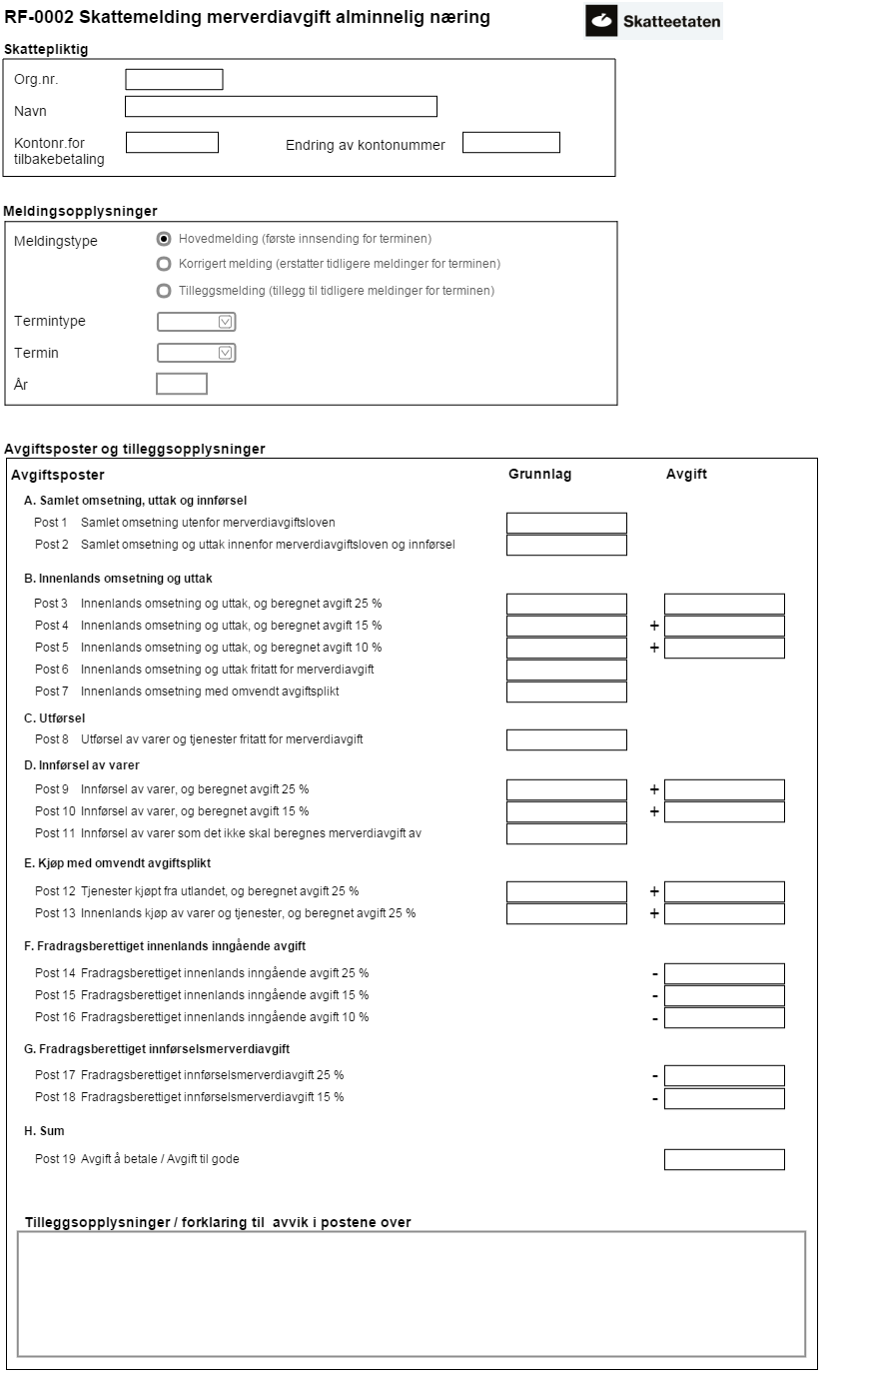

For sammenheng mellom postene i RF0002 og SAF-t koder, se
https://www.skatteetaten.no/globalassets/bedrift-og-organisasjon/starte-og-drive/rutiner-regnskap-og-kassasystem/saf-t-regnskap/norwegian-saf-t-standard-vat-codes.pdf
, kapitlet for Forenklet kodeliste.

